400x400
poz. | OPIS STAVKE | kol. | jed. mjera | ukupno

1 | ACO INOX jednodijelni slivnik vertikalni TIP 440 |  | kom | 0.00
 | Dobava i montaža podnog jednodijelnog ACO INOX industrijskog slivnika TIP 440 izrađenog prema HRN EN 1253, s izvadivim zaporom za miris (sifonom), promjera tijela 315 mm i vertikalnim odvodom DN 200, dosjedom za rešetku veličine 600x600 mm, sve izrađeno iz nehrđajućeg čelika AISI 304. Protok slivnika 12,0 l/sec sa sifonom i 32 l/sec bez sifona. Tijelo, dosjed za rešetku i zapor za miris izrađeni postupkom dubokog vučenja sa radijusima većim od 3 mm, radi lakšeg čišćenja i održavanja, sve prema EHEDG-e standardima za prehrambenu industriju. Materijal dodatno zaštićen postupkom pikopasivizacije nakon izrade radi dodatne zaštite od agresivnih medija i korozije. |  |  |  | 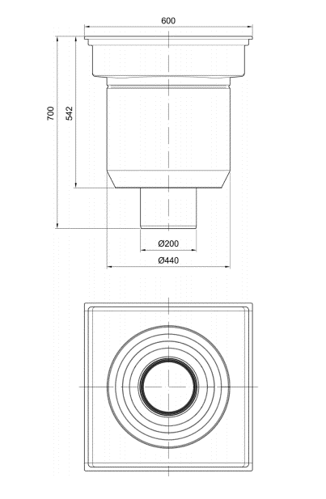

2 | ACO INOX 440 mrežasta rešetka 568x284 mm L15 | 2 | kom | 0.00
 | Dobava i montaža ACO INOX 440 protuklizne mrežaste rešetke 568x284 mm za industrijske slivnike, izrađene iz nehrđajućeg čelika AISI 304 prema HRN EN 1253. Zaštitna obrada materijala elektropoliranjem radi otpornosti na koroziju i lakšeg čišćenja.
 |  | 2
3 | ACO INOX 440 prečkasta rešetka 568x2284 mm
 | Dobava i montaža ACO INOX 440 protuklizne prečkaste rešetke 568x284 mm za industrijske slivnike, izrađene iz nehrđajućeg čelika AISI 304 prema HRN EN 1253. Rešetka izvedena prema EHEDG higijenskim standardima sa zaobljenim rubovima i punim uzdužnim varom na svim prečkama. Zaštitna obrada materijala pikopasiviziranjem radi otpornosti na koroziju.
 | rešetka nosivosti R50 |  | kom | 0.00

4 | ACO INOX 440 sito za nečistoće |  | kom | 0.00
 | Dobava i montaža ACO INOX 440 sita za nečistoće iz nehrđajućeg čelika AISI 304 prema HRN EN 1253. Promjer sita 430mm, visina 102mm |  |  |  | 